信用交易
融资融券市场交易数据统计（20220809）

标的证券 | 融资融券余额（亿元） | 融资余额（亿元） | 融券余额（亿元） | 融资买入额（亿元） | 融资融券规模变化（亿元） | 融资余额增幅(‰) | 融券余额增幅(%)
统计数据 | 16,298.28 | 15,231.88 | 1,066.40 | 653.26 | 52.64 | 3.00 | 0.67
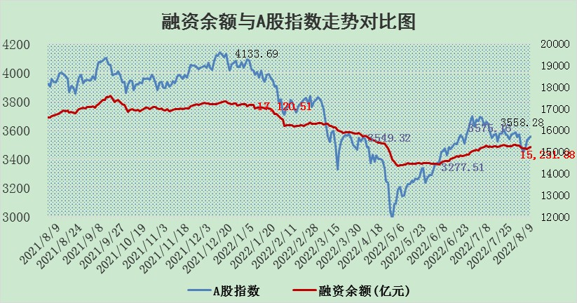

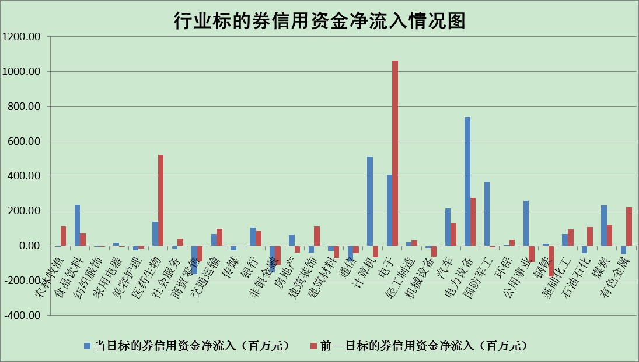

标的基金代码 | 标的基金简称 | 融资余额/市值(%) | 融资余额增幅(%) | 融资买入额/成交金额(%) | （融资余额净增额-融券余额净增额）/市值(‱) | 融券余额降幅(%) | ABS[（融资余额净增额-融券余额净增额）/市值净增额-1](%)
159902 | 华夏中小板ETF | 1.67 | 0.48 | 0.21 | 0.99 | 0.32 | 91.56
159915 | 易方达创业板ETF | 1.28 | -5.23 | 95683.80 | -7.99 | -1.59 | 111.60
159919 | 嘉实沪深300ETF | 5.23 | -0.25 | 0.93 | -0.95 | 3.38 | 106.70
159920 | 华夏恒生ETF | 109.95 | -0.19 | 32.77 | -21.26 | 0.18 | 16.91
159922 | 嘉实中证500ETF | 1.10 | -0.25 | 9.40 | -3.34 | -0.22 | 116.53
159925 | 南方沪深300ETF | 0.02 | -26.87 | 0.00 | -0.81 | 0.00 | 105.51
159928 | 消费ETF | 0.84 | 0.77 | 3.08 | 0.68 | 0.65 | 101.04
159934 | 易方达黄金ETF | 420.37 | 0.14 | 29.99 | 60.12 | 0.00 | 40.91
159939 | 全指信息技术ETF | 0.60 | -2.06 | 34.27 | -1.26 | 0.00 | 100.00
159940 | 全指金融地产ETF | 0.41 | -1.31 | 0.00 | -0.54 | 0.00 | 98.39
159995 | 半导体芯片ETF | 1.91 | 1.01 | 302.78 | -0.78 | -15.46 | 100.77
159997 | 天弘中证电子ETF | 2.56 | -0.93 | 11.28 | 0.06 | 29.36 | 99.78
159998 | 天弘中证计算机主题ETF | 0.13 | -0.98 | 0.04 | -0.13 | 0.00 | 99.79
510050 | 华夏上证50ETF | 11.52 | -0.46 | 50.33 | -1.34 | 22.21 | 98.31
510180 | 华安上证180ETF | 0.47 | -0.17 | 0.13 | -0.02 | 8.10 | 100.24
510880 | 华泰柏瑞红利ETF | 0.19 | -4.14 | 0.38 | -1.84 | -24.86 | 112.37
510900 | 易方达恒生H股ETF | 150.94 | -0.05 | 6.46 | -7.68 | 0.00 | 69.80
511010 | 5年期国债ETF | 0.00 | 0.00 | 0.00 | 0.00 | 0.00 | 100.00
511380 | 可转债及可交换债券ETF | 38.91 | 0.16 | 3.11 | 6.08 | 0.00 | 9.99
512000 | 全指证券ETF | 7.41 | -0.13 | 21.77 | -0.89 | 0.21 | 97.46
512010 | 沪深300医药卫生ETF | 4.63 | 0.84 | 43.46 | 4.71 | 5.54 | 87.18
512070 | 沪深300非银ETF | 3.09 | 0.42 | 17.38 | 1.86 | 7.88 | 103.61
512400 | 南方中证申万有色金属ETF | 0.98 | 1.07 | 0.29 | -8.22 | -13.83 | 113.14
512580 | 广发中证环保产业ETF | 0.61 | -8.73 | 0.08 | -6.59 | -1.87 | 105.20
512660 | 国泰中证军工ETF | 2.42 | -3.48 | 32.09 | -11.07 | -4.76 | 109.67
512800 | 华宝中证银行ETF | 12.64 | 2.18 | 6.66 | 15.87 | -141.46 | 121.96
512980 | 广发中证传媒ETF | 1.62 | 0.94 | 51.20 | 1.86 | 12.18 | 102.76
515030 | 华夏中证新能源汽车ETF | 1.50 | 0.94 | 34.34 | 1.24 | -0.84 | 98.89
515050 | 华夏中证5G通信主题ETF | 1.39 | -1.76 | 59.70 | -2.07 | 7.17 | 84.44
515070 | 华夏中证人工智能ETF | 1.03 | -1.32 | 0.13 | -1.37 | 0.00 | 96.64
标的股票比较指标 |  | 融资余额/流通A股市值(%) | 融资余额增幅(%) | 融资买入额/成交金额(%) | （融资余额净增额-融券余额净增额）/流通A股市值(‱) | 融券余额降幅(%) | ABS[（融资余额净增额-融券余额净增额）/流通A股市值净增额-1](%)
前十名标的个股 |  | 仁东控股 | 山煤国际 | 农业银行 | 露笑科技 | 晋西车轴 | 中海达
 |  | 数码科技 | 深圳燃气 | 晨鸣纸业 | 康力电梯 | 卓翼科技 | 蒙泰高新
 |  | 中体产业 | 中远海能 | 先惠技术 | 铜峰电子 | 长虹华意 | 上海机场
 |  | 尖峰集团 | 康力电梯 | 天坛生物 | 中通客车 | 东方时尚 | 完美世界
 |  | 海兰信 | 路德环境 | 赣粤高速 | 路德环境 | 宋都股份 | 国安达
 |  | 全柴动力 | 瑞丰新材 | 万通发展 | 南都电源 | 维康药业 | 锡业股份
 |  | 景兴纸业 | 金山办公 | 包钢股份 | 富通鑫茂 | 品渥食品 | 南都电源
 |  | 蒙草生态 | 步科股份 | 昂立教育 | 山煤国际 | 太原重工 | 金宏气体
 |  | 亚通股份 | 新华联 | 合力泰 | 鸿博股份 | 陕鼓动力 | 智慧能源
 |  | 晨鸣纸业 | 露笑科技 | 小商品城 | 北纬科技 | 恒宝股份 | 上峰水泥
后十名标的个股 |  | 广田集团 | 达华智能 | 长江通信 | 达华智能 | 路德环境 | 海特高新
 |  | 延安必康 | 誉衡药业 | 徐工机械 | 华脉科技 | 山石网科 | 春秋电子
 |  | 曙光股份 | 华脉科技 | 广田集团 | 誉衡药业 | 新华联 | 贵研铂业
 |  | 龙净环保 | 傲农生物 | 延安必康 | 绿的谐波 | 棕榈股份 | 石大胜华
 |  | 中嘉博创 | 皖通高速 | 曙光股份 | 傲农生物 | 永辉超市 | 雪人股份
 |  | 泰禾集团 | 方邦股份 | 龙净环保 | 东方时尚 | 南大环境 | 易华录
 |  | 苏宁易购 | 绿的谐波 | 中嘉博创 | 容大感光 | 中视传媒 | 迦南智能
 |  | 中信国安 | 星宇股份 | 泰禾集团 | 杭萧钢构 | 号百控股 | 东湖高新
 |  | 台海核电 | 三江购物 | 苏宁易购 | 方邦股份 | 光明地产 | 长虹华意
 |  | 当代文体 | 航天电器 | 中信国安 | 云海金属 | 桂林三金 | 天孚通信
说明：1.以上普通交易数据和信用交易数据皆以交易日收盘后数据为基准；2.上述标的证券总数据只计算标的证券市场总数据，不包括从标的证券中调出去标的证券数据，所以与交易所公布的总值略有不同； 3.上述行业采用申万一级行业分类；4.以上标的基金和标的个股中比较的6个指标值中：前5个（从左至右）为正向指标，值越大排名越靠前；第6个为逆向指标，值越小，排名越靠前；5.第6个指标中ABS[]表示求绝对值，其主要用于考量信用资金相对净流入对股价相对净变化的贡献程度；6.数据来源：wind，交易所。

